FORMATO GQ-016
PROPUESTA DE MEJORA | PROPUESTA DE MEJORA O INNOVACIÓN |  |  |  | REGISTRO
 |  |  |  |  | COPIA CONTROLADA
 |  |  |  |  | COD GQ-016-R | VERSION 0,5
 |  |  |  |  | FECHA 18-mar-21 | PAGINA 1 DE 1

Nombre de la propuesta: | Cierre A Tiempo De Ordenes De Trabajo En Mantum Proyecto GTD
Nombre de la persona o equipo que genera la PM: | Jaime Andres Alzate Suaza

SITUACIÓN INICIAL |  |  | SITUACIÓN FINAL
Proyecto GTD con ordenes de trabajo abiertas desde el año pasado con equipos instalados fisicamente pero que no les terminan el proceso en la parte operacional y que corren el riesgo al no tener una información igual a la del cliente, proceso no se realiza en linea ya que la información debe coincidir con la del cliente, en este ejemplo el Colaborador tiene desde el 24/08/2021, 44 elementos cargados en 14 OT abiertas y asignadas al colaborador en retiro con el proceso sin comenzar. |  |  | Casi un año despues de haber informado por correo de un plan de acción, encontramos que aun se mantiene la novedad, sin validar OT, sin analizar si los equipos fueron instalados en el sistema interno, equipo con codigo 35188 instalado en AX desde el 24/08/2021 pero en Mantum no se ha terminado el proceso

FOTO O DIBUJO INICIAL |  |  | FOTO O DIBUJO FINAL
 |  |  | 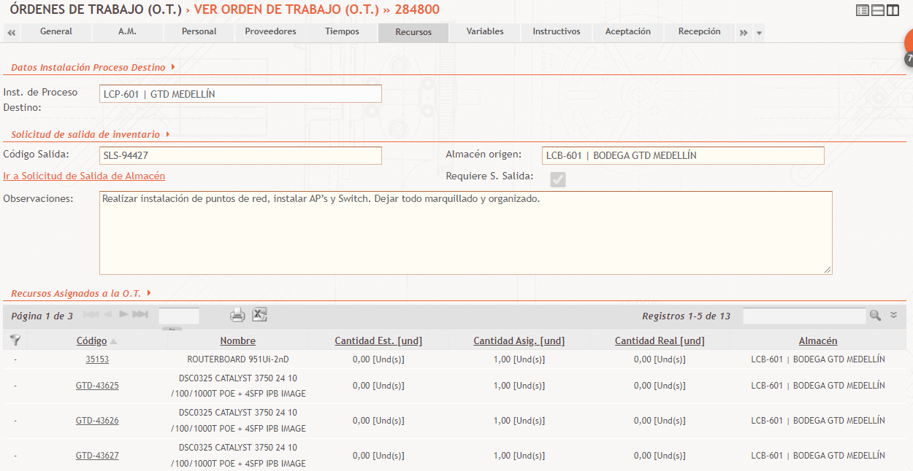

Objetivo: | Cierre A Tiempo De Ordenes De Trabajo En Mantum Proyecto GTD
Alcance: | Se evidencia que el proceso de operacional de asignación-cierre de OT Técnico-Coordinador) no se está realizando en linea, los ejemplos muestran OT abiertas desde Agosto del 2021
Requerimientos: | Seguimiento y realización en linea del proceso en Mantum tal como se realiza en AX ya que no se realiza poniendo en riesgo el estado final de los equipos y la entrega tardía de los paz y salvos por OT sin procesar y asignadas a los Técnicos que se retiran.

Elaborado por: Coordinadora Sistemas Integrados de Gestión Natalia Lopez Marin |  | Revisado por: Dirección de I+D Marlon Alberto Henandez Arboleda |  | Aprobado por: Director de procesos Walter Jimenez

